Hoja1
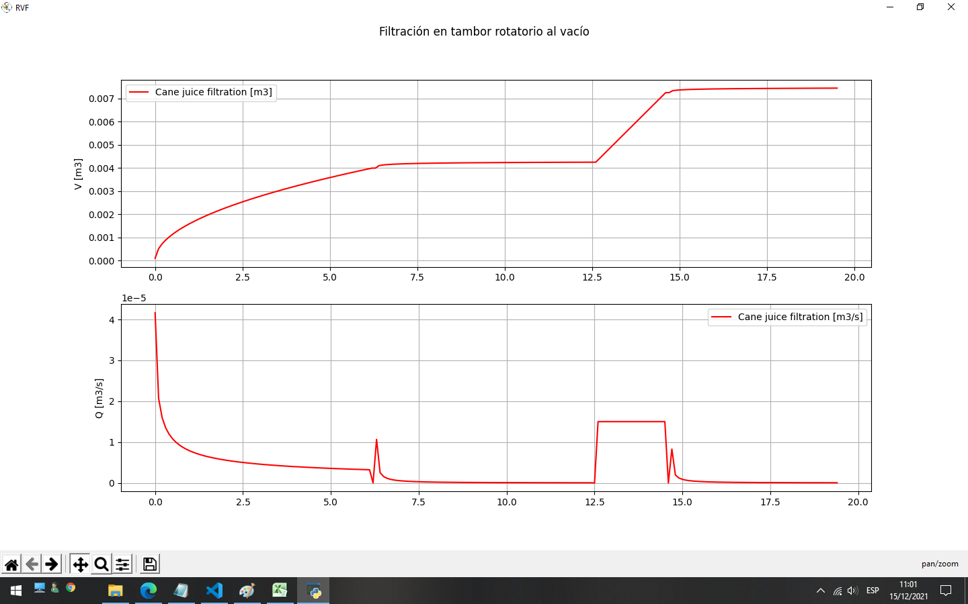
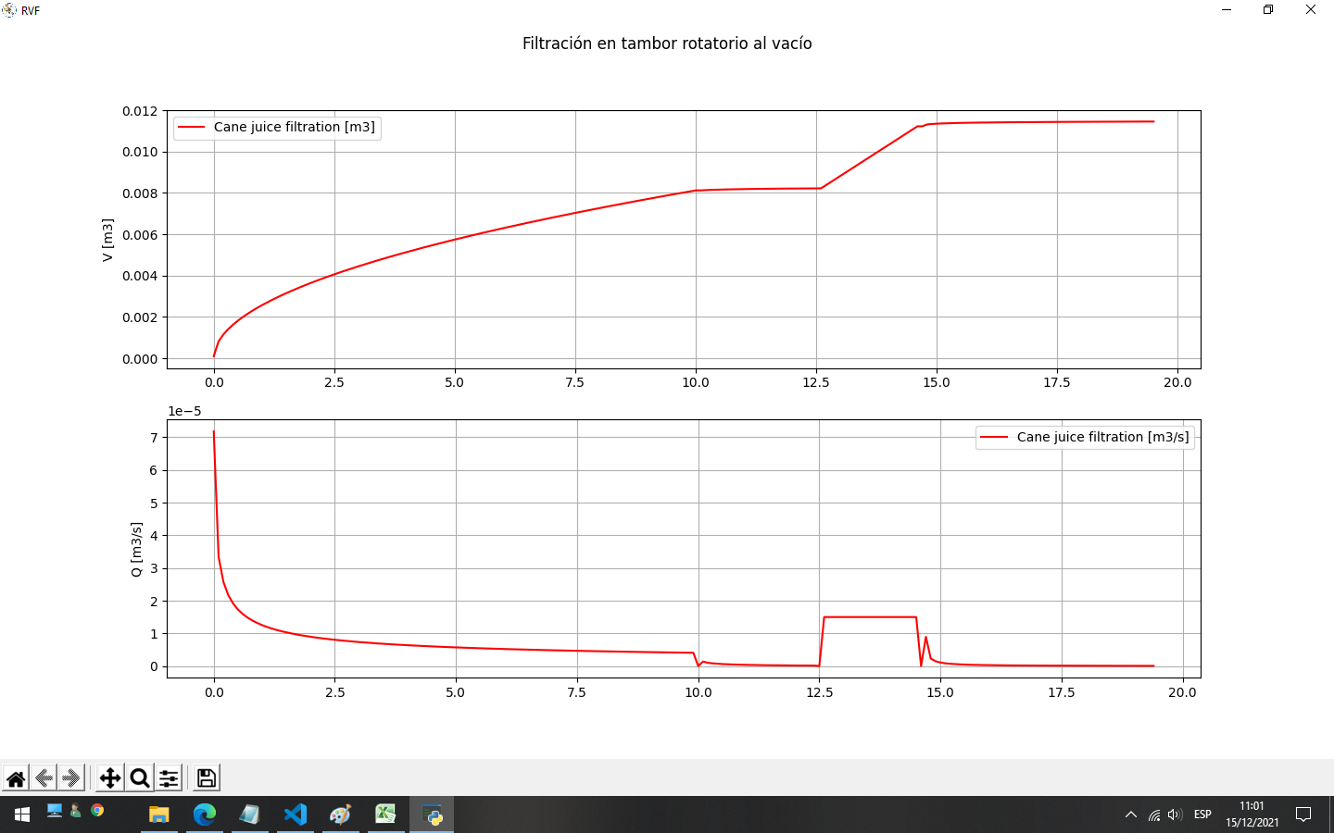
------ SIMULACIÓN DINÁMICA: FILTRACIÓN EN UN TAMBOR ROTATORIO DE VACÍO ------ |  |  | ------ SIMULACIÓN DINÁMICA: FILTRACIÓN EN UN TAMBOR ROTATORIO DE VACÍO ------

###### FILTRATION ######## | 95% |  | ###### FILTRATION ######## | 50%
Tiempo de filtración [s]: 10.02 |  |  | Tiempo de filtración [s]: 6.25
Q media [m3/s]: 0.000811 |  |  | Q media [m3/s]: 0.000641
Espesor torta [mm] es: 0.200016 |  |  | Espesor torta [mm] es: 0.157531
V filtrado [m3]: 0.009169 |  |  | V filtrado [m3]: 0.004249
Producción de sólidos [kg/s]: 0.040564 |  |  | Producción de sólidos [kg/s]: 0.032039

###### DEWATERING 1 ######## |  |  | ###### DEWATERING 1 ########
Filtrado en dewatering 1 [m3]: 0.000100 |  |  | Filtrado en dewatering 1 [m3]: 0.000256

###### WASHING ####### |  |  | ###### WASHING #######
Eficiencia del lavado: 0.8000 |  |  | Eficiencia del lavado: 0.8000
Retención de soluto en cachaza: 0.0000 |  |  | Retención de soluto en cachaza: 0.0000
Tiempo de lavado [s]: 2.0833 |  |  | Tiempo de lavado [s]: 2.0833
Cantidad de lavado empleado [m3]: 0.003125 |  |  | Cantidad de lavado empleado [m3]: 0.003125
Wash ratio: 36.6422 |  |  | Wash ratio: 65.5266

###### DEWATERING 2 ######## |  |  | ###### DEWATERING 2 ########
Filtrado en dewatering 2 [m3]: 0.000230 |  |  | Filtrado en dewatering 2 [m3]: 0.000193
Humedad en cachaza [%]: 42.2594 |  |  | Humedad en cachaza [%]: 39.9022
Saturación irreducible de la torta []: 0.1756 |  |  | Saturación irreducible de la torta []: 0.1733
Saturación de final []: 0.4154 |  |  | Saturación de final []: 0.3768
Retención final de soluto en cachaza []: 0.0000 |  |  | Retención final de soluto en cachaza []: 0.0000

####### RESUMEN ######## |  |  | ####### RESUMEN ########
Duración del ciclo de rotación [s]: 50.0 |  |  | Duración del ciclo de rotación [s]: 50.0
Nivel de lodos [%]: 95.0 |  |  | Nivel de lodos [%]: 50.0
Ángulo real de filtración [°]: 72.1340 |  |  | Ángulo real de filtración [°]: 45.0000
Volumen de filtrado en un ciclo [m3]: 0.0115 |  | 0.65217391304 | Volumen de filtrado en un ciclo [m3]: 0.0075
Tasa de filtración [m3/s]: 0.000230 |  |  | Tasa de filtración [m3/s]: 0.000150
Tasa de filtración [m3/h]: 0.827452 |  |  | Tasa de filtración [m3/h]: 0.538498
Brix de jugo filtrado en el ciclo [°]: 14.9936 |  |  | Brix de jugo filtrado en el ciclo [°]: 14.9870
Pol en cachaza [%]: 53.6689 |  |  | Pol en cachaza [%]: 51.3333

